benchmark
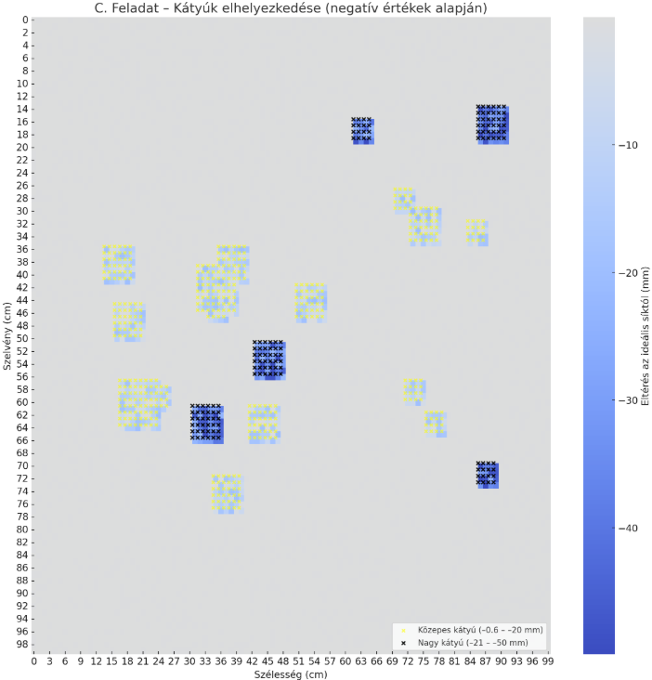

Hogyan keletkezik az ábra egy-egy pixele?

